상품제안서
시크론 3IN1 고속 멀티 무선충전기(애플워치/갤럭시워치) | 상품코드: S37417

 |  |  |  |  |  |  | 02-713-8555 | www.synergygift.co.kr
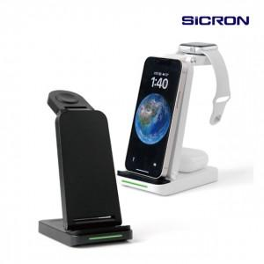 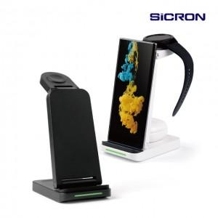

【상세/제작정보】 | <p>갤럭시워치용은 블랙상</p><p>애플워치용은 화이트색상 ​&nbsp;</p>

【인쇄/포장옵션】 | 실크, 레이저 / 포장지포장

【공급단가】 | 수량 | 30~ | 100~ | 500~ | 1,000~ | 2,000~
*VAT별도 | 갤럭시워치용 | 19,020원 | 18,310원 | 17,610원 | 16,900원 | 16,480원
 | 애플워치용 | 19,020원 | 18,310원 | 17,610원 | 16,900원 | 16,480원

【상품 URL】 | https://www.synergygift.co.kr:443/src/goods_detail.php?gdno=37417

